系统部署架构图
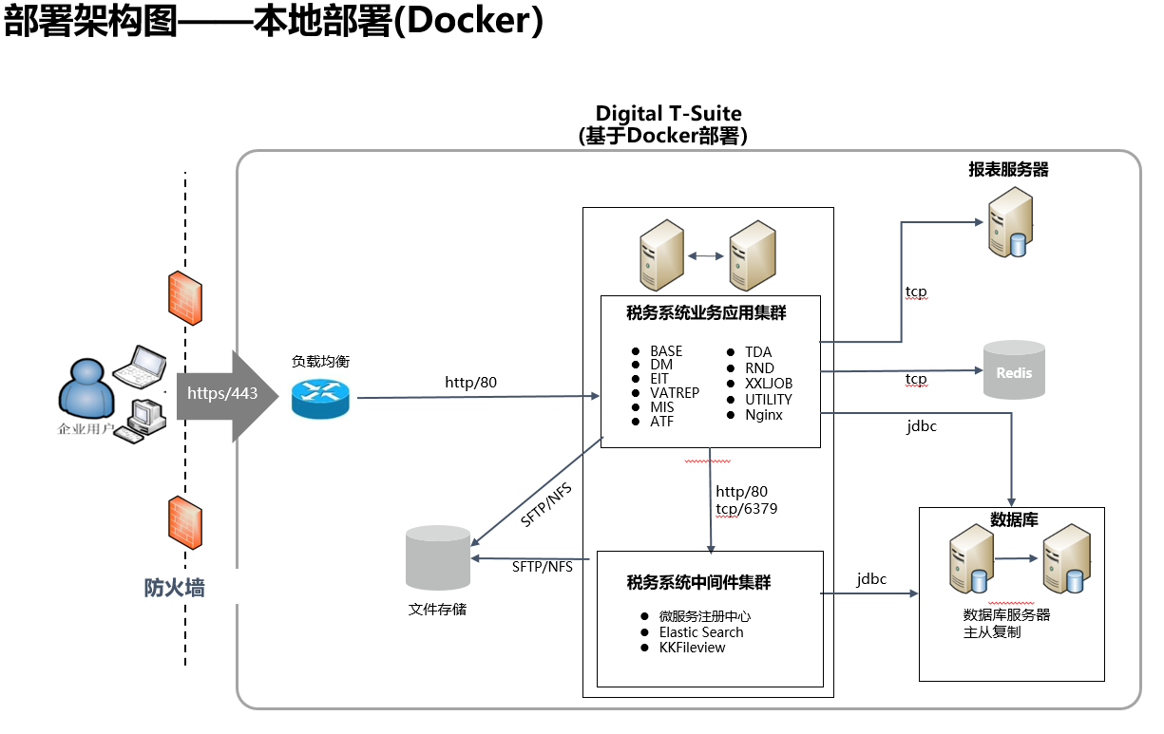
要求： 系统部署架构图，标示服务器IP地址及部署插件

